Bug45
Tài liệu mẫu | Mobile ( Thư viện)
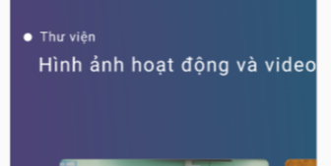

Lỗi: Không đúng định dạng theo mẫu

Bug1
Tài liệu mẫu | Web
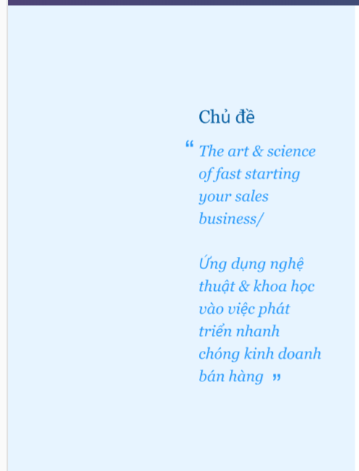


 |  | Lỗi: Màu nền không đúng với mẫu

Bug4
Tài liệu mẫu | Web
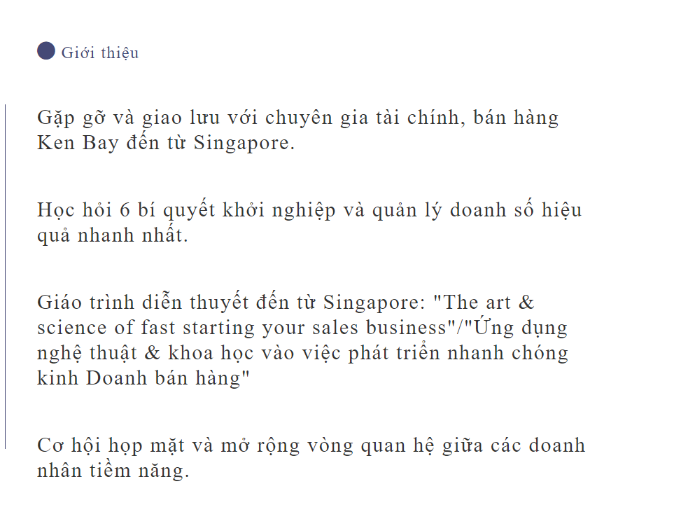
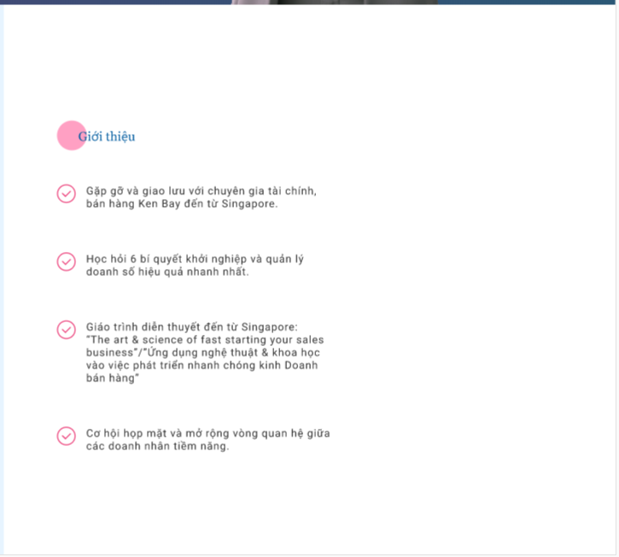

Mô tả: Thiếu cái Icon "V" màu hồng trước mỗi dòng.

Bug5
Tài liệu mẫu | Web
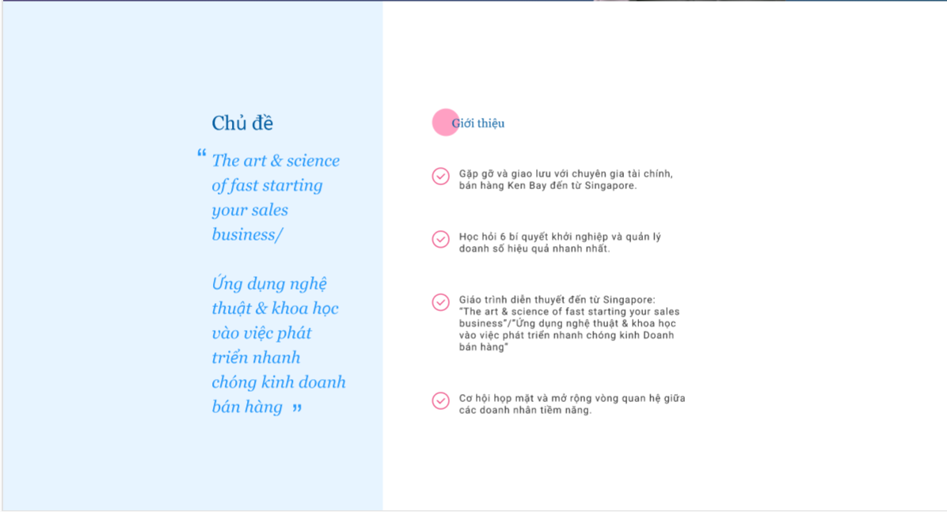
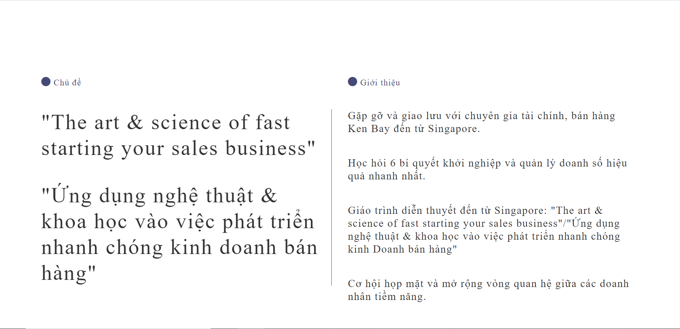

Lỗi: Giao diện chỗ "Chủ đề - Giới thiệu" không trùng với mẫu

Bug6
Tài liệu mẫu | Web



Lỗi: Sai Font chữ

Bug 13
Web ( Trang đăng ký)

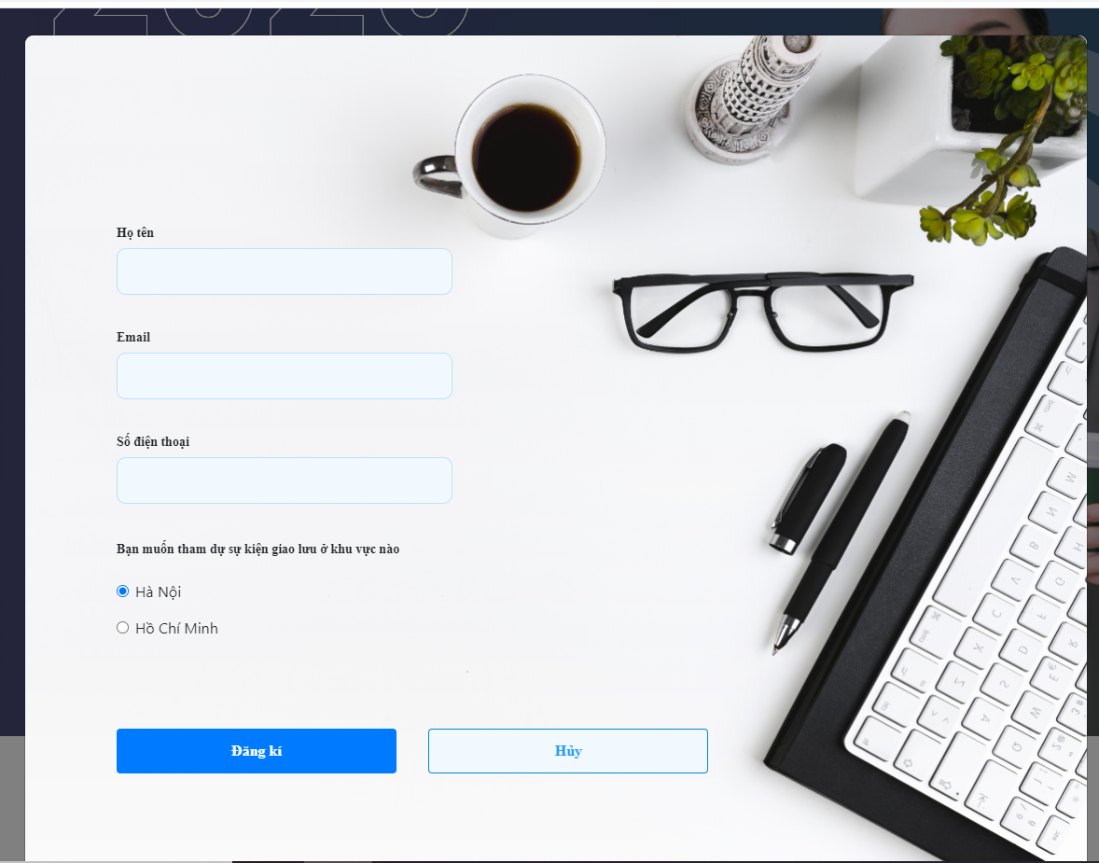

 | Lỗi: Thiếu dấu "X" bên góc phải trang

Bug 15
Web ( Chỗ Thư viện)
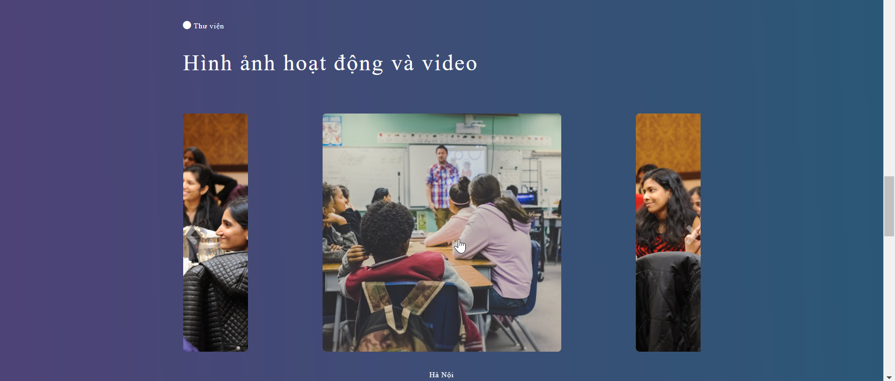

 | Lỗi: Con trỏ chuột khi đưa vào hình ảnh là dạng Pointer, nhưng lại không ấn được

 | Fix: Con trỏ chuột khi đưa vào hình ảnh là dạng Default.

Bug29
Web ( Đăng ký thông tin)
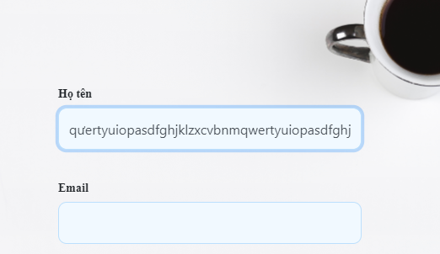

 | Vị trí: Họ tên
 | Lỗi: Độ dài kí tự ở chỗ Họ tên

Bug31
Web( Đăng ký thông tin)
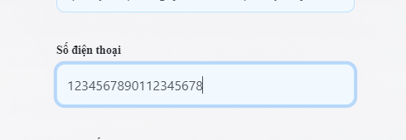
 | Vị trí: Số điện thoại
 | Lỗi: Độ dài kí tự vượt mức cho phép
 | Fix: Độ dài kí tự tối đa là 11

Bug37
Web ( Đăng ký thông tin)

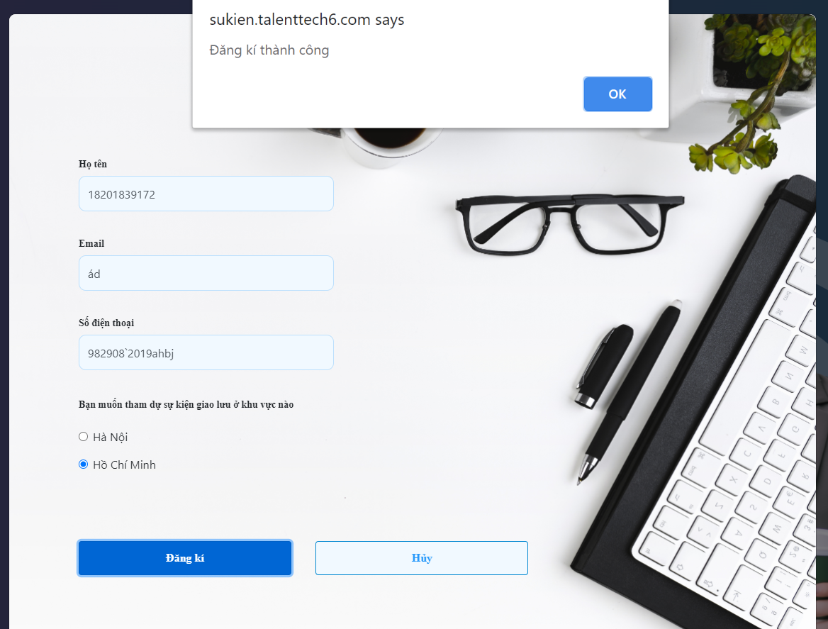

 | Lỗi: Sai định dạng chỗ Họ tên

Bug41
Tài liệu mẫu | Mobile



 |  | Lỗi: Dòng " Có một không hai…" trùng với model

Bug42
Tài liệu mẫu | Mobile

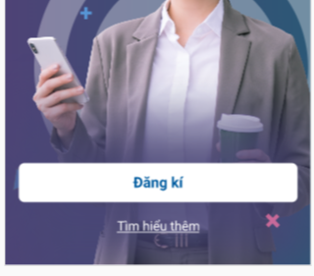

 |  | Lỗi: Thiếu mất link Button " Tìm hiểu thêm"

Bug43
Tài liệu mẫu | Mobile



Lỗi: Chữ "Your" phải nằm cùng hàng với "...Starting"

Bug44
Tài liệu mẫu | Mobile

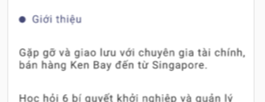

Vị trí: Giới thiệu
Chữ chính bên Mobile đã bị xuống dòng

